PERFORMANCE
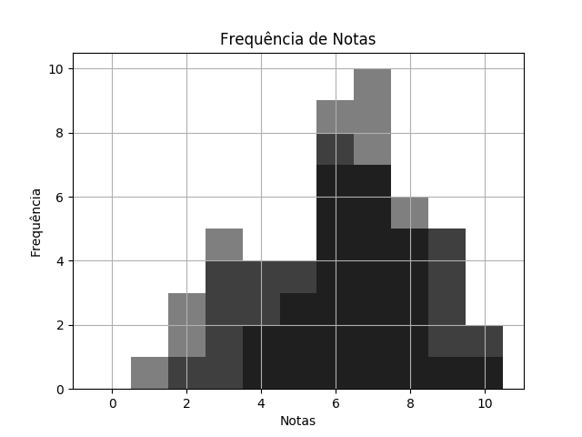
 |  | MAT SEM2 TPS 1 DESTRATOR.pdf |  |  | 02/03/2020 | Customers
 | RELATÓRIO DE PERFORMANCE
 |  | DESTRATORES
 | MAIOR: 10.00 | MENOR: 2.00 | MÉDIA: 6.66 | DESVIO: 1.74

 | Matriz de Destratores
 | A | B | C | D | E
Q. 1 | 3 | 4 | 4 | 27 | 0
Q. 2 | 1 | 0 | 36 | 1 | 0
Q. 3 | 9 | 1 | 3 | 22 | 3
Q. 4 | 28 | 3 | 2 | 4 | 1
Q. 5 | 1 | 6 | 1 | 1 | 29
Q. 6 | 3 | 20 | 5 | 7 | 3
Q. 7 | 5 | 5 | 25 | 0 | 3
Q. 8 | 1 | 27 | 8 | 0 | 2
Q. 9 | 4 | 13 | 0 | 21 | 0
Q. 10 | 4 | 6 | 5 | 5 | 18

